상품제안서
리유저블백 중형, 에코쇼퍼백 | 상품코드: F27391

 |  |  |  |  |  |  | 02-412-0044 | www.easy1.co.kr
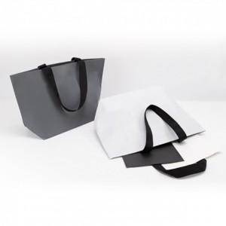

【상세/제작정보】 | 기본수량 미만 인쇄시 비용 추가. 실크 필름비 별도. 양면시안 다른경우 추가.

【인쇄/포장옵션】 | 실크 / 포장불가능

【공급단가】 | 수량 | 200~ | 500~ | 1,000~ | 3,000~ | 5,000~
*VAT별도 | 단가 | 2,640원 | 2,590원 | 2,530원 | 2,480원 | 2,420원

【상품 URL】 | https://dev.easy1.co.kr:443/src/goods_detail.php?gdno=27391

